表紙
高齢者人口等統計表

（令和８年度）

長寿介護課

目次
も く じ

○高齢者人口の状況
令和８年度市町別６５歳以上人口の状況 | 1
令和８年度市町別総人口、６０歳以上、６５歳以上の人口 | 2
７０歳以上、７５歳以上、８０歳以上の人口 | 3
愛媛県高齢者（６５歳以上）人口の推移 | 4～
高齢者（６５歳以上）人口の推移 | 6～
都道府県別高齢者人口比率 | 8

○長寿者の状況
１００歳以上の長寿者の推移 | 9
都道府県別１００歳以上長寿者比率 | 10

○平均寿命の状況
我が国の平均寿命の推移 | 11
平均寿命の国際比較 | 12
都道府県別平均寿命 | 13

○単身高齢者の状況
県内の単身高齢者数 | 14

○その他
参考資料 | 15

〔出典〕
長寿介護課 ：P1～5，P14～15
総務省 ：P6～8，P10～11
国立社会保障・人口問題研究所：P6～7
厚生労働省 ：P9～13

P5
愛媛県の高齢化率の推移
 | 高齢化率
昭和59年 | 12.62%
昭和60年 | 12.74%
昭和61年 | 13.13%
昭和62年 | 13.54%
昭和63年 | 13.97%
平成元年 | 14.52%
平成2年 | 15.00%
平成3年 | 15.60%
平成4年 | 16.22%
平成5年 | 16.78%
平成6年 | 17.44%
平成7年 | 18.05%
平成8年 | 18.66%
平成9年 | 19.23%
平成10年 | 19.87%
平成11年 | 20.43%
平成12年 | 20.96%
平成13年 | 21.55%
平成14年 | 22.11%
平成15年 | 22.62%
平成16年 | 22.97%
平成17年 | 23.41%
平成18年 | 23.92%
平成19年 | 24.58%
平成20年 | 25.06%
平成21年 | 25.55%
平成22年 | 25.91%
平成23年 | 26.06%
平成24年 | 26.66%
平成25年 | 27.64%
平成26年 | 28.66%
平成27年 | 29.54%
平成28年 | 30.35%
平成29年 | 31.01%
平成30年 | 31.58%
令和元年 | 32.05%
令和２年 | 32.44%
令和３年 | 32.84%
令和４年 | 33.26%
令和５年 | 33.45%
令和６年 | 33.80%
令和７年 | 34.00%
令和８年 | 34.30%

県内総人口と高齢者人口の推移
 | 総人口(人) | 65歳以上(人)
昭和59年 | 1,512,258 | 190,844
昭和60年 | 1,538,108 | 196,002
昭和61年 | 1,539,255 | 202,147
昭和62年 | 1,539,828 | 208,489
昭和63年 | 1,536,234 | 214,670
平成元年 | 1,533,655 | 222,723
平成2年 | 1,532,584 | 229,825
平成3年 | 1,532,263 | 238,960
平成4年 | 1,527,131 | 247,669
平成5年 | 1,526,260 | 256,080
平成6年 | 1,525,342 | 266,030
平成7年 | 1,525,584 | 275,301
平成8年 | 1,523,644 | 284,371
平成9年 | 1,521,854 | 292,697
平成10年 | 1,520,858 | 302,267
平成11年 | 1,517,321 | 309,917
平成12年 | 1,512,346 | 317,002
平成13年 | 1,509,468 | 325,262
平成14年 | 1,505,687 | 332,835
平成15年 | 1,503,285 | 340,023
平成16年 | 1,497,860 | 344,103
平成17年 | 1,491,031 | 348,993
平成18年 | 1,483,435 | 354,906
平成19年 | 1,476,731 | 363,018
平成20年 | 1,469,347 | 368,225
平成21年 | 1,462,743 | 373,754
平成22年 | 1,464,595 | 379,459
平成23年 | 1,457,280 | 379,794
平成24年 | 1,447,287 | 385,799
平成25年 | 1,438,612 | 397,589
平成26年 | 1,428,946 | 409,546
平成27年 | 1,420,283 | 419,554
平成28年 | 1,410,463 | 428,008
平成29年 | 1,399,453 | 434,035
平成30年 | 1,387,133 | 438,049
令和元年 | 1,374,887 | 440,710
令和２年 | 1,362,859 | 442,170
令和３年 | 1,350,801 | 443,576
令和４年 | 1,334,438 | 443,774
令和５年 | 1,320,035 | 441,606
令和６年 | 1,304,400 | 440,898
令和７年 | 1,287,890 | 437,902
令和８年 | 1,272,061 | 436,284

(注１) 市町が公表している各年４月１日現在の住民基本台帳に基づく数値より算出。（長寿介護課調査）
(注２) 21年以前は、一部の市町の外国人登録者を含んでいない。

P7
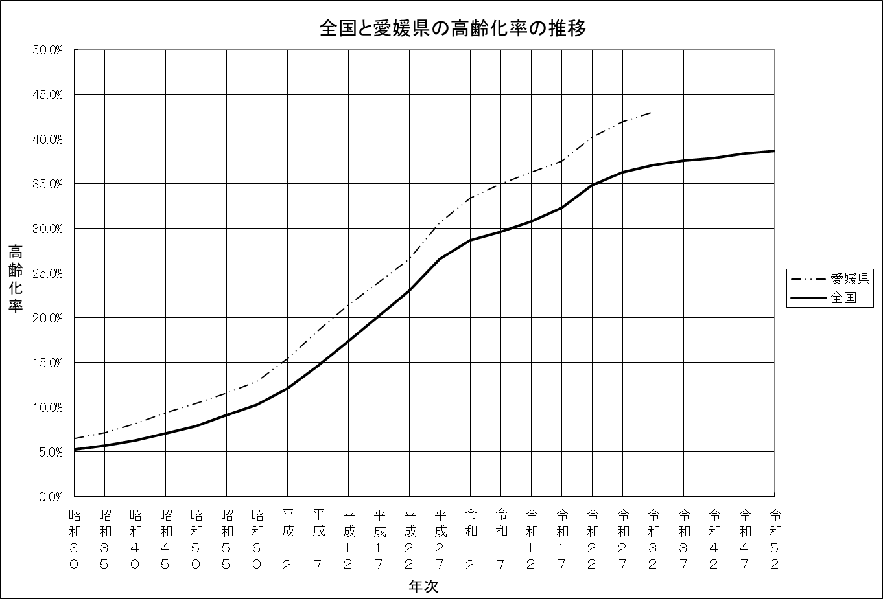

P15
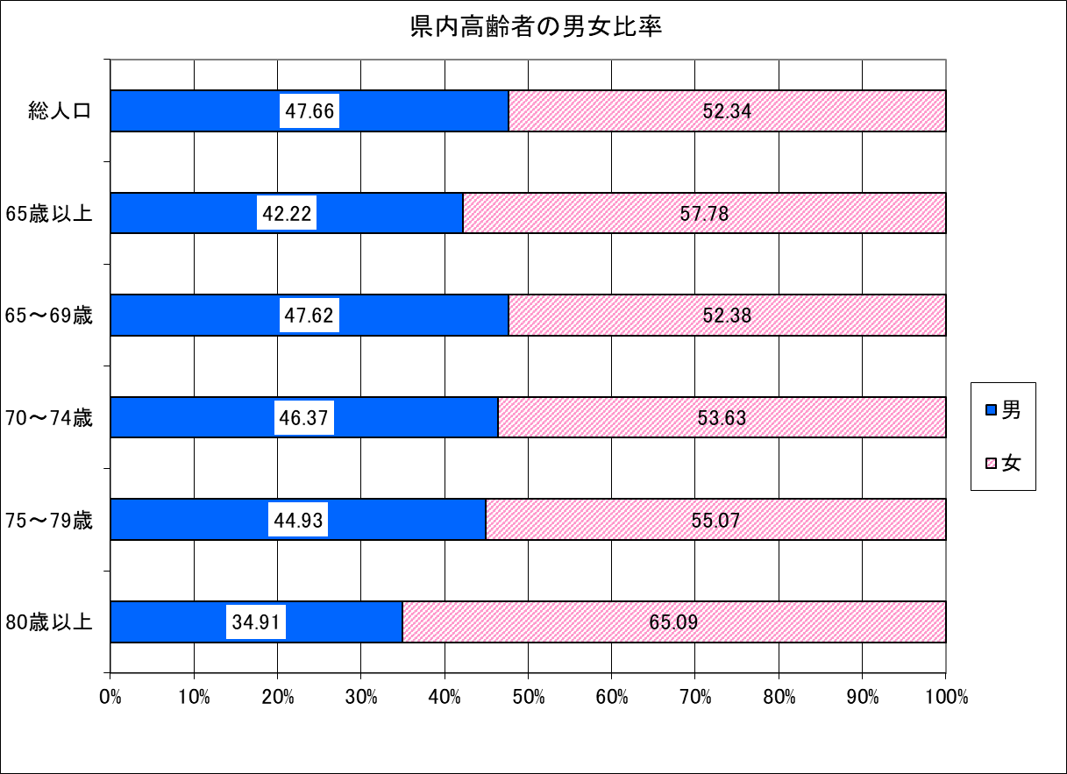

令和8年4月1日現在：長寿介護課調査

